Sheet1
2020/9/16プログラム作成部分作業まとめ
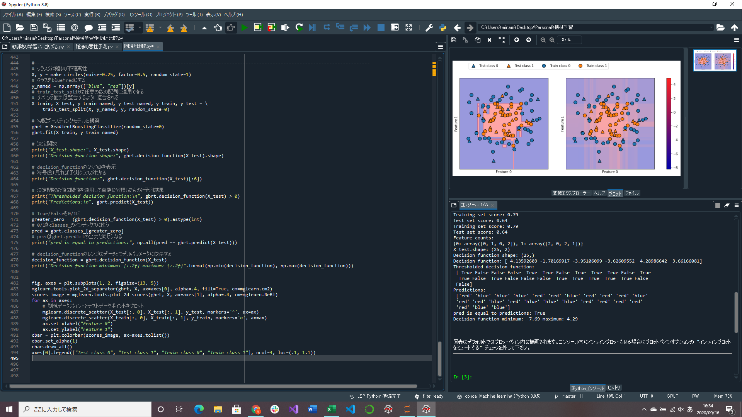

決定関数の符号を見ると予測クラスがわかる
(正だと陽性、負だと陰性みたいに)

決定関数の値に閾値を適用して真偽に分離したものと学習の予測結果
→同じ結果になっていることがわかる(redがTrue、blueがFalse)

クラスの不確実性推定部分実装(途中)
→クラス分類器が出力する予測がどれくらい確かなのかを知る

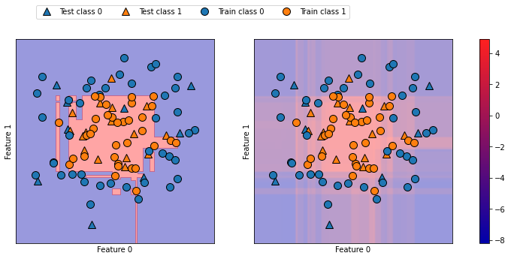

簡単な2次元データセットに対する勾配ブースティングモデルの決定境界(左)と決定関数(右)
予測された結果だけでなく確信度についても表現されているが、決定関数の図において2クラスの境界がわかりにくい

